AJUDA
Banco de Dados - FEM 2014
PRINCIPAL | RESUMO | TERMO DE ADESÃO | EVENTOS | PAGAMENTOS | VISTORIA | P. DE CONTAS | OBS. ENC | CONC. INFORMAL | AJUDA

1. Introdução
2. Acesso
3. Estrutura
4. Navegação
5. Operacionalização
6. Dúvidas frequentes

1. Introdução |  |  |  |  |  |  |  |  | Início

a. O que é o arquivo? A planilha Controle FEM 2013 contém os dados de todos os planos de trabalho (PTMs) apresentados pelos municípios para obtenção de recursos do FEM. Para cada ano do FEM há uma planilha com igual estrutura.
b. Para que serve o arquivo? Gerenciar o andamento dos PTMs e subsidiar relatórios.
c. De onde veem os dados? Dos PTMs, dos ofícios, C.I.s e contatos presenciais, por e-mail e telefone entre município, SEPLAG e secretaria finalística.

2. Acesso |  |  |  |  |  |  |  |  | Início

a. Quem utiliza o arquivo? Todos os integrantes da equipe FEM. Todos podem acessá-la simultaneamente.
b. Existe algum comando restrito? Alguns comandos, por questão de organização, devem ficar restrito a 3 ou 4 pessoas pré-definida. São os seguintes comandos:
 | Inserir novo PTM (significa acionar macro que insere uma linha em todas as abas da planilha). Ver detalhes em Operacionalização.
 | Inserir novo bloco de colunas (significa acionar macro que insere um bloco de novas colunas nas abas EVENTOS, OBSERVAÇÕES, PAGAMENTOS, PRESTAÇÃO DE CONTAS, VISTORIA e CONCLUSÃO INFORMAL). Ver detalhes em Operacionalização. Além de acionar a macro, é preciso fazer ajustes em fórmulas.

3. Estrutura |  |  |  |  |  |  |  |  | Início

a. Cada linha da planilha contém os dados de um PTM apresentado pelos municípios. Ao invés de todos os dados estarem reunidos em apenas uma aba, eles foram divididos em várias abas de acordo com o tipo de informação. Em cada aba específica, as primeiras colunas identificam o plano (número de ordem, RD, município, plano) e as demais trazem o restante dos dados.
b. No total, há XX abas com dados, cada uma com suas diversas colunas, como detalhado a seguir:

PRINCIPAL
Essa aba contém os principais dados do PTM
ORDEM | Número que identifica o plano pela ordem de inserção na planilha. Quando um novo PTM for inserido, é preciso, antes, olhar qual o último número de ordem e nas linhas do novo plano, na coluna ORDEM, colocar o número imediatamente seguinte.
REGIÃO | Região de desenvolvimento
MUNICÍPIO | -
PROJETO | Nome do PTM
PROJETO DETALHADO | Descrição detalhada do projeto (exemplo: quais ruas, quais praças, quais equipamentos, etc)
TIPO FEM | Normal, Mulher ou Emenda
DATA FINAL | Data de término do PTM informada inicialmente
TETO FEM | Valor máximo do FEM para o município
INVESTIMENTO TOTAL | Valor total do plano |  |  |  |  |  |  |  | Início
RECURSO FEM | Valor FEM
CONTRAPARTIDA | Valor contrapartida município
STATUS PTM | Busca o status do PTM na guia EVENTOS. As opções de preenchimento estão listadas na aba APOIO.
STATUS DA OBRA | Busca o status da obra na guia EVENTOS. As opções de preenchimento estão listadas na aba APOIO.
DATA DA APROVAÇÃO | Data em que a secretaria finalística aprovou o plano(ou CEAM)?
RESSALVA | Detalhar ressalva da secretaria, se houver
SECRETARIA | Secretaria responsável (SIGLA)
AP | Número de aprovação do plano
Área de Investimento
CONTA PTM | Padrão: código do banco-agência-conta
LOGRADOURO PAVIMENTADO | Inserir a quantidade de objeto desse tipo no PTM
UNIDADE ESCOLAR | Inserir a quantidade de objeto desse tipo no PTM
UNIDADE DE SAÚDE | Inserir a quantidade de objeto desse tipo no PTM
PRAÇA | Inserir a quantidade de objeto desse tipo no PTM
PÓRTICO DE ENTRADA | Inserir a quantidade de objeto desse tipo no PTM
QUADRA ESPORTIVA | Inserir a quantidade de objeto desse tipo no PTM
MATADOURO PÚBLICO | Inserir a quantidade de objeto desse tipo no PTM
MERCADO PÚBLICO | Inserir a quantidade de objeto desse tipo no PTM
CEMITÉRIO | Inserir a quantidade de objeto desse tipo no PTM
PONTE, PONTILHÃO, PASSAGENS MOLHADAS | Inserir a quantidade de objeto desse tipo no PTM
OUTROS | Inserir a quantidade de objeto desse tipo no PTM
DESCRIÇÃO | Detalhamento do tipo de objeto
POPULAÇÃO BENEFICIADA | Quantidade de habitantes beneficiados pela obra

RESUMO
Essa aba contém os principais dados da planilha e é gerada automaticamente. Esse resumo servirá para elaboração dos relatórios mais comuns.
TIPO FEM | Normal, Mulher ou Emenda
STATUS PTM | Situação atual do plano. Não será preenchido na aba PRINCIPAL, mas em eventos.
STATUS OBRA | Situação atual do plano. Não será preenchido na aba PRINCIPAL, mas em eventos.
TETO FEM | Valor máximo do FEM para o município
INVESTIMENTO TOTAL | Valor total do plano
RECURSO FEM | Valor FEM
CONTRAPARTIDA | Valor contrapartida município
DATA ÚLTIMO PAGAMENTO | Retorna automaticamente a data do último pagamento feito registrado na aba PAGAMENTOS. Essa fórmula procura a data da última parcela paga, incluindo duas parcelas extras. Se na guia PAGAMENTOS for incluída novo bloco de parcela extra, a fórmula deve ser alterada: incluir dentro da função MÁXIMO a nova célula de data de pagamento de parcela extra.
PARCELA PAGA | Indica qual foi a última parcela paga. essa fórmula procura qual a parcela que foi paga mais recentemente. Pra isso ela precisa procurar a data do último pagamento e depois identificar a parcela desse pagamento. Se na guia PAGAMENTOS for incluída novo bloco de parcela extra, a fórmula deve ser alterada: incluir dentro da função MÁXIMO a nova célula de data de pagamento de parcela extra.
R$ (ULT. PAG.) | Retorna automaticamente o valor do último pagamento feito registrado na aba PAGAMENTOS. essa fórmula procura qual o valor da parcela que foi paga mais recentemente. Pra isso ela precisa procurar a data do último pagamento e depois identificar o valor desse pagamento. Se na guia PAGAMENTOS for incluída novo bloco de parcela extra, a fórmula deve ser alterada: incluir dentro da função MÁXIMO a nova célula de data de pagamento de parcela extra. |  |  |  |  |  |  |  | Início
REPASSE_TOTAL | Retorna automaticamente a soma de todos os pagamentos já identificados com o PTM. Se incluir novo bloco de parcela extra, alterar a fórmula.
REPASSE_VÁLIDO | Retorna automaticamente a soma do valor considerado real dos pagamentos já identificados com o PTM (valores após eventuais ajustes). Se incluir novo bloco de parcela extra, alterar a fórmula.
% RECEBIDO | Retorna automaticamente a divisão entre o valor válido e o recurso FEM
SALDO A RECEBER | Retorna automaticamente a diferença entre Valor Fem e valor válido
PARCELA PENDENTE | Retorna automaticamente o número da parcela pendente
SITUAÇÃO | Retorna automaticamente a situação do pagamento. Situações possíveis: 1ª, 2ª, 3ª, 4ª,NO FINANCEIRO,AGUARDANDO VISTORIA,AGUARDANDO LIBERAÇÃO,OK.
STATUS DA OBRA | Situação da obra. Não será preenchido na aba PRINCIPAL, mas em eventos. As opções de preenchimento estão listadas na aba APOIO.
DATA | Retorna automaticamente a data a partir da qual o PTM está na situação da coluna anterior.
MÁXIMO % INF | Retorna automaticamente o percentual máximo de conclusão já informado. Se incluir novo bloco de parcela extra na aba VISTORIA, alterar a fórmula.
%_ATUAL | Retorna automaticamente o percentual de conclusão atual. Se incluir novo bloco de parcela extra na aba VISTORIA, alterar a fórmula.
DATA SOL | Retorna automaticamente a data da solicitação da última vistoria. Se incluir novo bloco de parcela extra na aba VISTORIA, alterar a fórmula.
DATA RESP | Retorna automaticamente a data de resposta da vistoria. Se incluir novo bloco de parcela extra na aba VISTORIA, alterar a fórmula.
DATA VIS PENDENTE | Retorna automaticamente a data a partir da qual a vistoria está pendente, se for o caso. Se não tiver havido pedido de vistoria, retorna "SEM PEDIDO". Se o PTM tiver sido concluído, retorna "PTM CONCLUÍDO". Se incluir novo status de PTM em APOIO que se assemelhe a CONCLUÍDO, alterar fórmula. Se incluir novo bloco de parcela extra na aba VISTORIA, alterar a fórmula. Incluir dentro da função MÁXIMO nova célula de data.
% DECLARADO | Retorna automaticamente o percentual de conclusão declarado informalmente, se tiver sido declarado. Se não, retorna "NÃO INFORMADO". Se incluir novo bloco de parcela extra na aba VISTORIA, alterar a fórmula. Incluir dentro da função MÁXIMO nova célula de data.
DATA | Retorna automaticamente a data em que o percentualinformal de conclusão tiver sido declarado. Se não, retorna "NÃO INFORMADO".
CONTATO | Retorna o nome do contato que deu a iformação do % de conclusão. Se incluir novo bloco de parcela extra na aba VISTORIA, alterar a fórmula. Incluir dentro da função MÁXIMO nova célula de data.

TERMO DE ADESÃO
Essa aba contém os principais dados da planilha e é gerada automaticamente. Esse resumo servirá para elaboração dos relatórios mais comuns.
COD
QPTM
ORDEM
NPTM
TESTE
CHAVE

EVENTOS
Nessa aba devem ser registrados os eventos que possam modificar o status do PTM (exemplo: pedido de reprogramação, pedido d eprorrogação de prazo, etc) |  |  |  |  |  |  |  |  | Início
EVENTO 1 | Descição do evento
DATA 1 | Data do evento
STATUS 1
EVENTO 2 | Descição do evento
DATA 2 | Data do evento
STATUS 2
EVENTO 3 | Descição do evento
DATA 3 | Data do evento
STATUS 3
EVENTO 4 | Descição do evento
DATA 4 | Data do evento
STATUS 4

PAGAMENTOS
Nessa aba devem ser registrados os pagamentos conforme dados da planilha enviada pelo financeiro.
TRANSFERÊNCIA | Caso ocorra algum ajuste, deve ser registrado nessa coluna.
DT_SOL_P1 | Datada solicitação de pagamento da 1ª parcela
ENV_PG_P1 | Data de envio da autorização de pagamento ao financeiro
VALOR_P1 | Valor de pagamento previsto
VALOR_R1 | Valor de pagamento realizado |  |  |  |  |  |  |  | Início
DT_P1 | Data do pagamento da 1ª parcela
OB_P1 | Número da ordem bancária da 1ª parcela
EMP_P1 | Número do emepenho bancária da 1ª parcela
OBS_P1 | Texto do detalhamento do pagamento da 1ª parcela conforme planilha do financeiro
DT_SOL_P2 | Datada solicitação de pagamento da 2ª parcela
ENV_PG_P2 | Data de envio da autorização de pagamento ao financeiro
VALOR_P2 | Valor de pagamento previsto
VALOR_R2 | Valor de pagamento realizado
DT_P2 | Data do pagamento da 2ª parcela
OB_P2 | Número da ordem bancária da 2ª parcela
EMP_P2 | Número do emepenho bancária da 2ª parcela
OBS_P2 | Texto do detalhamento do pagamento da 2ª parcela conforme planilha do financeiro
DT_SOL_P3 | Datada solicitação de pagamento da 3ª parcela
ENV_PG_P3 | Data de envio da autorização de pagamento ao financeiro
VALOR_P3 | Valor de pagamento previsto
VALOR_R3 | Valor de pagamento realizado
DT_P3 | Data do pagamento da 3ª parcela
OB_P3 | Número da ordem bancária da 3ª parcela
EMP_P3 | Número do emepenho bancária da 3ª parcela
OBS_P3 | Texto do detalhamento do pagamento da 3ª parcela conforme planilha do financeiro
DT_SOL_P4 | Datada solicitação de pagamento da 4ª parcela
ENV_PG_P4 | Data de envio da autorização de pagamento ao financeiro
VALOR_P4 | Valor de pagamento previsto
VALOR_R4 | Valor de pagamento realizado
DT_P4 | Data do pagamento da 4ª parcela
OB_P4 | Número da ordem bancária da 4ª parcela |  |  |  |  |  |  |  | Início
EMP_P4 | Número do emepenho bancária da 4ª parcela
OBS_P4 | Texto do detalhamento do pagamento da 4ª parcela conforme planilha do financeiro
PARCELA | Selecionar uma das opções para identificar parcela extra: 1ª, 2ª, 3ª ou 4ª.
VALOR_R | Valor previsto para a parcela extra
DT_P | Valor realizado da parcela extra
OB_P | Número da ordem bancária da parcela extra
EMP_P | Número do empenho da parcela extra
OBS_P | Texto do detalhamento do pagamento da parcela extra conforme planilha do financeiro
PARCELA | Selecionar uma das opções para identificar parcela extra: 1ª, 2ª, 3ª ou 4ª.
VALOR_R | Valor previsto para a parcela extra
DT_P | Valor realizado da parcela extra
OB_P | Número da ordem bancária da parcela extra
EMP_P | Número do empenho da parcela extra
OBS_P | Texto do detalhamento do pagamento da parcela extra conforme planilha do financeiro

VISTORIA
Registrar os dados das vistorias
DT_SOL_VIS1 | Data em que o município solicitou a 1ª vistoria
VIS1_P | Data da realização da vistoria
VIS1_% | Percentual de conclusão verificado na 1ª vistoria
VIS1_O | Observação sobre a 1ª vistoria
DT_SOL_VIS2 | Data em que o município solicitou a 2ª vistoria
VIS2_P | Data da realização da vistoria
VIS2_% | Percentual de conclusão verificado na 2ª vistoria
VIS2_O | Observação sobre a 2ª vistoria
DT_SOL_VIS3 | Data em que o município solicitou a 3ª vistoria |  |  |  |  |  |  |  | Início
VIS3_P | Data da realização da vistoria
VIS3_% | Percentual de conclusão verificado na 3ª vistoria
VIS3_O | Observação sobre a 3ª vistoria
DT_SOL_VIS4 | Data em que o município solicitou a 4ª vistoria
VIS4_P | Data da realização da vistoria
VIS4_% | Percentual de conclusão verificado na 4ª vistoria
VIS4_O | Observação sobre a 4ª vistoria
DT_SOL_VIS5 | Data em que o município solicitou a 5ª vistoria
VIS5_P | Data da realização da vistoria
VIS5_% | Percentual de conclusão verificado na 5ª vistoria
VIS5_O | Observação sobre a 5ª vistoria

PRESTAÇÃO DE CONTAS

PRAZO CONTAS | Retorna automaticamente a diferença entre a data de hoje a data de recebimento da 4ª parcela (o prazo para prestação de contas). A fórmula pode mudar se for incluída novo status de PTM que se assemelhe com concluído.
DATA Prest. Contas | Data de apresentação da prestaçao de contas
OBS 1 | Observação 1 |  |  |  |  |  |  |  | Início
DATA 1 | Data da observação 1
OBS 2 | Observação 2
DATA 2 | Data da observação 2
OBS 3 | Observação 3
DATA 3 | Data da observação 3

OBS. ENCAMINHAMENTO
Nessa aba devem ser registradas observações sobre o PTM que não estejam atreladas a algum ofício ou C.I.. São anotações que não mudam o status do plano.
OBS/ENC 1
DATA 1 | Data de inauguração
OBS/ENC 2 | Observação
DATA 2 | Data da observação
OBS/ENC 3 | Observação para monitoramento
DATA 3 | Data da observação
OBS/ENC 4 | Observação
DATA 4 | Data da observação
OBS/ENC 5 | Observação
DATA 5 | Data da observação
OBS/ENC 6 | Observação
DATA 6 | Data da observação
OBS/ENC 7 | Observação
DATA 7 | Data da observação
 |  |  |  |  |  |  |  |  | Início
CONCLUSÃO INFORMAL

% DECLARADO 1 | Percentual de conclusão declarado informalmente
DATA 1 | Data da informação
CONTATO 1 | Contato que prestou a informação
OBSERVAÇÃO 1 | Observação
% DECLARADO 2 | Percentual de conclusão declarado informalmente
DATA 2 | Data da informação
CONTATO 2 | Contato que prestou a informação
OBSERVAÇÃO 2 | Observação
% DECLARADO 3 | Percentual de conclusão declarado informalmente
DATA 3 | Data da informação
CONTATO 3 | Contato que prestou a informação
OBSERVAÇÃO 3 | Observação |  |  |  |  |  |  |  | Início

c. Além dessas abas, há ainda a aba APOIO que contém dados que auxiliam a planilha a funcionar corretamente. São os seguintes:
 | i. Lista de situações possíveis preenchidas na guia EVENTOS: a partir da célula B5 devem ser acrescentados, quando necessário, status que identificam situação do plano e que são utilizados na aba EVENTOS.
 | ii. Lista os status de obra possíveis
 | iii. Lista de logins de usuários que possuem acessos especiais: a partir da célula E5 devem ser inseridos os logins dos usuários com acessos especiais.
 | iv. Total de PTMs na planilha: a célula I5 mostra o total de planos inseridos na planilha.
 | v. Quantidade de colunas em cada guia: a coluna J mostra a quantidade de colunas de cada aba.
 | vi. Verificação de erro: a célula N4 verifica se todas as abas contêm o mesmo número de linhas e se todas elas se referem aos PTMs corretos. Se constar “FALSO” nessa célula, em todas as guias a faixa onde está escrito “Banco de dados FEM 2013” ficará pintado de vermelho, indicando que há um erro grave: as linhas não estão batendo em todas as abas. Nesse caso, o recomendado é resgatar e passar a usar a última planilha do backup.

d. Há, ainda, a aba EFISCO, onde devem ser inseridos os dados de pagamento da planilha do financeiro.

4. Navegação |  |  |  |  |  |  |  |  | Subir
a. A navegação pela planilha deve ser feita preferencialmente pela barra que está logo abaixo do título “Banco de dados – FEM 2013”.

b. As primeiras colunas (ORDEM, REGIÃO, MUNICÍPIO e PROJETO) estão fixas (exibição, congelar painéis) para facilitar a rolagem para a direita sem que se perca a correta identificação do PTM.
c. No item MACROS FEM estão alguns botões para facilitar a operação da planilha quando for necessário incluir: novo PTM, mais colunas nas abas Eventos, Observação, Pagamento, Prestação de Contas, Vistoria, Conclusão Informal, além de botões para mostrar e para ocultar as guias da planilha.

d. Para fazer filtros ir na opção “FILTROS” e selecionar as regiões desejadas. Quando isso for feito, todas as abas da planilha ficaram com esse filtro.

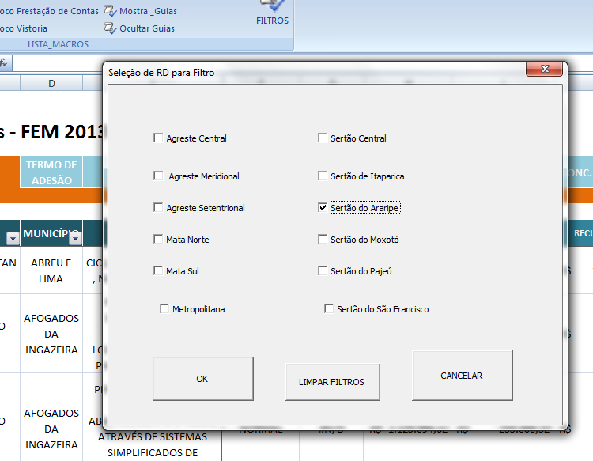

Para limpar todos os filtros de uma só vez, selecionar FILTROS/LIMPAR FILTROS.
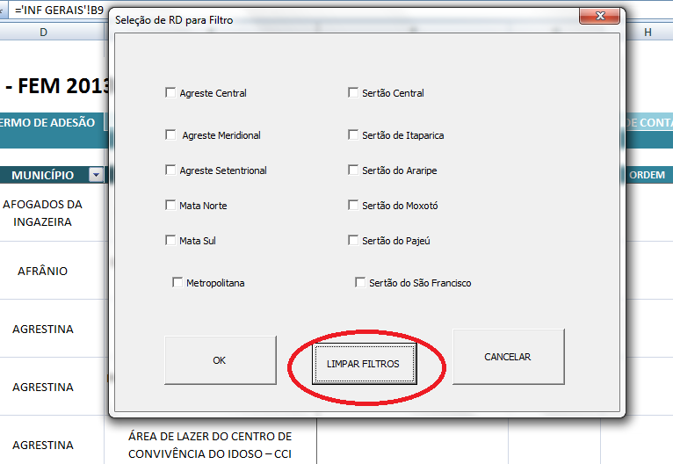

5. Operacionalização |  |  |  |  |  |  |  |  | Início

Abrindo a planilha: pode ser que apareça essa mensagem

Escolher "habilitar conteúdo".
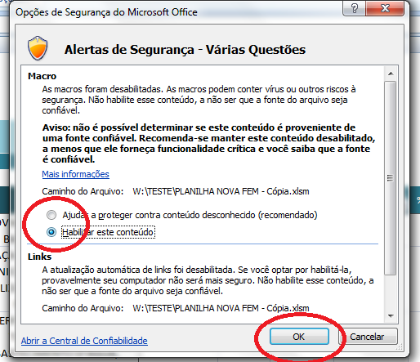

a. Rotina de backup: por segurança, é importante fazer um backup semanal da planilha (definir caminho da rede e salvar cópia com um nome que contenha a data do backup, como (2016.01.20 – Planilha FEM 2013);
 |  |  |  |  |  |  |  |  | Início
b. Incluir novo plano

No menu MACROS FEM, clicar em "Inserir novo PTM")
Arrastar em todas as abas a numeração de ordem
Ir para a aba APOIO e arrastar para baixo as fórmulas das células N7, O7 e P7. Essas fórmulas verificam se todas as abas estão com as mesmas linhas de PTMs.

c. O que fazer quando um plano for cancelado

d. O que fazer quando um plano for substituído

e. O que registrar na aba EVENTOS

f. O que fazer caso seja necessário incluir colunas
 |  |  |  |  |  |  |  |  | Início

